Podatki o prijavitelju
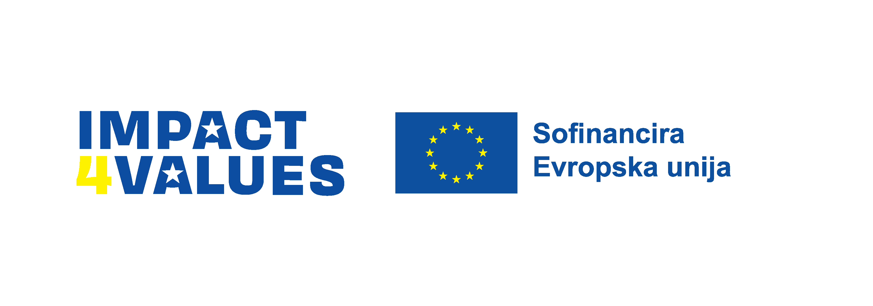

PROGRAM IMPACT4VALUES

JAVNI POZIV ZA MALE IN SREDNJE PROJEKTE

PODATKI O PRIJAVITELJU

Naziv prijavitelja: | Naslov (ulica in hišna številka, poštna številka in kraj) | Ime in priimek odgovorne osebe prijavitelja, naziv: | Ime in priimek kontaktne osebe za predlagani projekt. | Telefonska številka: | E-naslov: | Spletna stran: | Davčna številka oz. ID za DDV: | IBAN: | TRR odprt pri (naziv banke): | Status v javnem interesu: | Naslov projekta: | Programski rezultat: *opomba: izberite en programski rezultat s seznama | Zaprošen znesek dotacije v evrih: | Trajanje projekta (v mesecih): | Projektni partner 1: | Status v javnem interesu: | Spletna stran projektnega partnerja 1: | Projektni partner 2: | Status v javnem interesu: | Spletna stran projektnega partnerja 2: | Projektni partner 3: | Status v javnem interesu: | Spletna stran projektnega partnerja 3: | Projektni partner 4: | Status v javnem interesu: | Spletna stran projektnega partnerja 4:
 |  |  |  |  |  |  |  |  |  |  |  | Okrepljena zagovorniška/watchdog vloga nevladnih organizacij

Izpolnijo samo društva, ki imajo v statutu napisano, da so njihovi člani lahko tudi pravne osebe:
Seznam ustanoviteljev društva, ki so pravne osebe: *če takšnih ustanoviteljev ni bilo, razdelek pustite prazen | Trenutno število članov društva: | Seznam članov društva, ki so pravne osebe: *če takšnih članov trenutno nimate, razdelek pustite prazen

Financirano s strani Evropske unije. Izražena stališča in mnenja so zgolj stališča in mnenja avtorja(-ev) in ni nujno, da odražajo stališča in mnenja Evropske unije ali Evropske izvajalske agencije za izobraževanje in kulturo (EACEA). Zanje ne moreta biti odgovorna niti Evropska unija niti EACEA.

Demokracija, aktivno državljanstvo, dobro upravljanje in transparentnost | Okrepljena zagovorniška/watchdog vloga nevladnih organizacij | DA
Človekove pravice in enaka obravnava preko preprečevanja diskriminacije na podlagi rase ali etničnega porekla, vere ali prepričanja, spola, invalidnosti, starosti, spolne usmerjenosti ali spolne identitete | Promovirane vrednote EU | NE
Socialna pravičnost in vključevanje ranljivih skupin | Povečana podpora ranljivim skupinam
Enakost spolov in preprečevanje nasilja na podlagi spola
Okolje in podnebne spremembe

